PART CD
Danby Model: DAR010A1BDB
Factory Model: BC-29
Effective Date:
Revision: '00
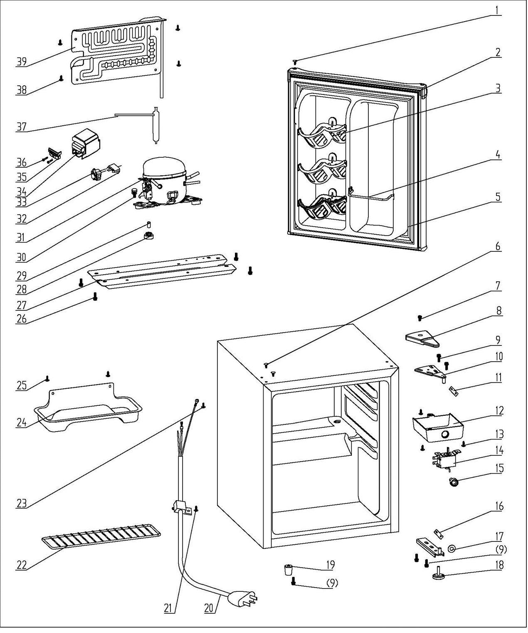
NO | PART NUMBER | PART DESCRIPTION (ENG) | QTY | PARTS SPECIFICATION | Notes
1 | 1.02.12.05.031 | Hinge Plug(Door, black) | 1 | ABS, black
2 | 3.2.05.0.072 | Door Assy(black) | 1 | black
3 | 1.02.01.06.123 | Canstor | 3 | ABS, white
4 | 1.05.08.04.285 | Curve Shelf | 1 | 45#steel,white
5 | 1.05.35.03.543 | Door Gasket(black)-Push | 1 | black
6 | 1.02.12.03.002 | Hinge Plug(cabinet, black) | 2
7 | 1.05.02.01.001 | Screw Assy 4×6 | 1 | GB/T818 screw, M4X6
8 | 1.02.12.04.010 | Hinge Cover(black) | 1 | ABS, black
9 | 1.05.03.03.019 | Screw Assy（M5*16，big washer) | 5 | M5×16(big washer φ16)
10 | 3.2.02.11.005 | Upper Hinge(black) | 1 | t2.5/Q235-A, black
11 | 1.04.12.03.012 | Upper Hinge Rubber Washer | 1 | rubber,t=0.8, black
12 | 1.02.11.02.097 | Thermostat Cover(white) | 1 | ABS, white | Special Order
13 | 1.05.03.02.002 | JIS tapping Screw 4×16 | 3 | JIS tapping screw, 4×16 | Special Order
14 | 1.03.02.01.163 | Thermostat | 1 | WDF32X-108-024(E)
15 | 1.02.15.06.108 | Thermostat Knob | 1 | ABS, white
16 | 1.04.12.03.013 | Bottom Hinge Rubber Washer | 1 | rubber,t=1.6, black
17 | 1.02.12.02.001 | Door Spindle Washer(black) | 1 | ABS, black
18 | 1.02.12.06.033 | Adjustable Foot | 1 | black
19 | 1.02.12.06.026 | Foot | 1 | ABS, black
20 | 1.01.01.01.204R | Power Supply Cord | 1 | E465601 or E215500 or E313201
21 | 1.05.03.02.006 | Tapping screw (4×12, milling tail) | 1 | JIS tapping Screw, 4×12(milling) | Special Order
22 | 1.05.08.04.284 | Half Wire Shelf | 1 | 45# wire, white
23 | 1.05.04.01.002 | 818 Screw M4×8 (copper) | 2 | GB/T818 brass screw, M4×8 | Special Order
24 | 3.2.02.15.033 | Drip Tray Assy | 1 | B-0.6/Q235-A, black
25 | 1.05.03.04.012 | Triangle lock screw（4×12） | 2 | Triangle lock screw, 4×12 | Special Order
26 | 1.05.03.03.002 | Screw Assy M6×14 | 4 | GB/T9074.13 Bolt Assy, M6×14 | Special Order
27 | 3.5.2.02.0904 | Compressor Baseplate | 1 | t1.0/Galvanized sheet | Special Order
28 | 1.03.01.01.562B | Compressor Rubber Washer | 4 | balck | Special Order
29 | 1.03.01.01.5624A | Compressor Sleeve | 4 | CTE943-2 | Special Order
30 | 1.03.01.01.562D | Compressor Screw | 4 | GB/T9074.13 Bolt Assy, M6×28 | Special Order
31 | 1.03.01.01.562 | Compressor | 1 | FZ35C1J-U | Special Order
32 | 1.03.01.01.562F | OLP | 1 | DRB20T61A1
33 | 1.03.01.01.562PTC | PTC Starter | 1 | QP2-4R7
34 | 1.03.01.01.562G | PTC Cover | 1 | ABS, black | Special Order
35 | 1.03.01.01.562H | Clamp | 1 | PC/ABS mixture | Special Order
36 | 1.03.01.01.562M | ST Screw | 2 | GB/T845,ST3.5×19 | Special Order
37 | 1.03.30.03.024 | Filter | 1 | BC122.3.0 | Special Order
38 | 1.05.03.02.016 | JIS tapping Screw 4×16(white) | 4 | JIS tapping Screw 4×16(white) | Special Order
39 | 1.05.20.01.511 | Evaporator | 1 | BC29 | Special Order

